スポンサー公告
食品工場では、必ず朝の朝礼で 食品の安全について 話をしています
話題は この本の書かれています。毎週の始まりに 活用しましょう 大好評につき増刷しました

定価2,500円(送料無料) | 問合せ hy_food-safety@kxf.biglobe.ne.jp
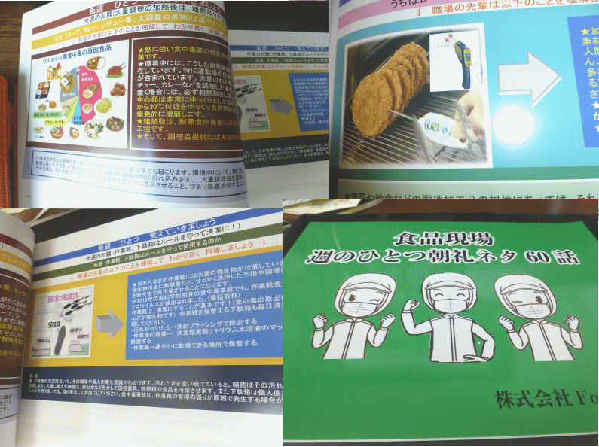

残り240冊を切りました。

15 ノロウイルス関連情報

ノロウイルス指数平年同等 散発事故発生 |  |  |  |  |  |  |  | 出典:東京都感染症情報センター
 |  |  |  |  |  |  |  | （最近５年間の週値の比較）
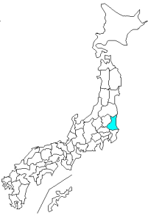
東京都は レベル 2 全国平均 (レベル2) 4.20

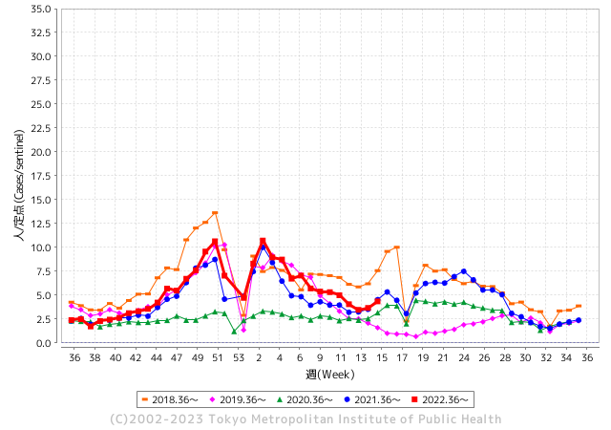
散発事故事例の報告例年より一ヵ月早い

 |  |  |  |  |  |  |  |  |  |  |  | レベル5

 |  |  |  |  |  |  |  |  |  |  |  | レベル4

 |  |  |  |  |  |  |  |  |  |  |  | レベル3

 |  |  |  |  |  |  |  |  |  |  |  | レベル2
GⅡ 14週 1例 |  |  |  |  | GⅡ 15週 0例 |  |  |  |  |  |  | レベル1
地方衛生研究所情報 |  |  | 傾向 |  | 出典：地方衛生研究所ネットワーク
★各地でノロウイルスが流行しています |  |  |  |  |  |  |  | http://idsc.tokyo-eiken.go.jp/diseases/gastro/gastro/
 |  |  |  | 流行警報 | 警戒警報
 | 2023-04-23 |  | 低散発 | 定点観測値 |  | ▲:減少 | 今週のニュース（Noroｖｉｒｕｓ） (4/10-4/23)
都道府県名 | 流行 ☆増加 ★減少☆★1つで約1ポイント |  |  | 2023/14週 | 2023/15週 | 対前週 | 大量発症事故（業種／内容） 今週 , 色抜き(先週) |  |  |  | ニュースソース | 日時
北海道 | ☆ |  |  | 2.01 | 2.29 | 0.28 | 室蘭市立みなと小学校において、感染性胃腸炎（ノロウイルス）患者及びその疑いのある児童の発生を確認しました。これに伴い、みなと小学校では、下記のとおり休業措置を行っています。みなと小学校学校閉鎖 期間：4月19日（水曜日）～4月23日（日曜日） 状況：嘔吐、腹痛等の症状を呈する児童が本日まで83名発生 |  |  |  | 室蘭市公表 | 2023-04-20 | 北海道
青森県 | ★ |  |  | 2.53 | 2.03 | ▲ 0.50 |  |  |  |  |  |  | 青森県
岩手県 | ★ |  |  | 3.18 | 3.1 | ▲ 0.08 |  |  |  |  |  |  | 岩手県
宮城県 | ★ |  |  | 3.73 | 3.47 | ▲ 0.26 |  |  |  |  |  |  | 宮城県
秋田県 | ★ |  |  | 2.29 | 1.94 | ▲ 0.35 |  |  |  |  |  |  | 秋田県
山形県 | ☆ |  |  | 2.21 | 2.5 | 0.29 |  |  |  |  |  |  | 山形県
福島県 | ☆ |  |  | 2.48 | 3.28 | 0.80 |  |  |  |  |  |  | 福島県
茨城県 | ☆ |  |  | 2.01 | 2.05 | 0.04 |  |  |  |  |  |  | 茨城県
栃木県 | ☆ |  |  | 1.96 | 2.6 | 0.64 |  |  |  |  |  |  | 栃木県
群馬県 | ★ |  |  | 3.22 | 2.81 | ▲ 0.41 |  |  |  |  |  |  | 群馬県
埼玉県 | ☆ |  |  | 3.56 | 4.04 | 0.48 |  |  |  |  |  |  | 埼玉県
千葉県 | ☆ |  |  | 3.07 | 3.41 | 0.34 |  |  |  |  |  |  | 千葉県
東京都 | ☆ |  |  | 3.67 | 4.35 | 0.68 |  |  |  |  |  |  | 東京都
神奈川県 | ☆ |  |  | 2.62 | 2.81 | 0.19 |  |  |  |  |  |  | 神奈川県
新潟県 | ☆ |  |  | 4 | 4.41 | 0.41 |  |  |  |  |  |  | 新潟県
富山県 | ☆ |  |  | 8.1 | 8.93 | 0.83 |  |  |  |  |  |  | 富山県
石川県 | ☆☆ |  |  | 10.66 | 12.41 | 1.75 |  |  |  |  |  |  | 石川県
福井県 | ★ |  |  | 4.04 | 3.91 | ▲ 0.13 | 福井県は4月13日、福井県若狭町の飲食店が調理、提供した弁当やオードブルを食べた25人が下痢や嘔吐などの症状を訴え、このうち4人が食中毒と診断されたと発表した。 25人は10〜70代。入院した人はおらず、全員回復に向かっている。県は食品衛生法に基づき、同店を15日まで3日間の営業停止処分にした。 |  |  |  | 福井新聞 | 2023-04-15 | 福井県
山梨県 | ★ |  |  | 2.71 | 2.04 | ▲ 0.67 |  |  |  |  |  |  | 山梨県
長野県 | ☆☆ |  |  | 3.72 | 5.25 | 1.53 |  |  |  |  |  |  | 長野県
岐阜県 | ☆ |  |  | 3.25 | 3.28 | 0.03 | 岐阜県によりますと、食中毒が発生したのは瑞浪市明世町のゴルフ場「明世(あけよ)カントリークラブ」のレストランで、4月11日から13日にかけて食事をした440人のうち26歳から87歳までの男女60人が嘔吐や下痢、発熱などの食中毒の症状を訴えました。 |  |  |  | 東海テレビ | 2023-04-20 | 岐阜県
静岡県 | ☆ |  |  | 2.98 | 3.19 | 0.21 |  |  |  |  |  |  | 静岡県
愛知県 | ☆ |  |  | 4.23 | 4.32 | 0.09 |  |  |  |  |  |  | 愛知県
三重県 | ★ |  |  | 3.96 | 3.78 | ▲ 0.18 |  |  |  |  |  |  | 三重県
滋賀県 | ☆☆ |  |  | 2.34 | 4.44 | 2.10 |  |  |  |  |  |  | 滋賀県
京都府 | ☆☆ |  |  | 2.57 | 4.05 | 1.48 | 京都・宇治田原の学校給食を一時中止 調理員からノロウイルス 京都府宇治田原町の教育委員会（京都府）は１０日、学校給食共同調理場の. |  |  |  | 京都新聞 | 2023-04-11 | 京都府
大阪府 | ☆ |  |  | 4.48 | 4.95 | 0.47 | 老人ホームで食中毒症状 東大阪・全員快方へ - 毎日新聞 ... ホームで8～9日に提供された食事を食べた男女11人（33～97歳）が下痢や吐き気などの症状を訴え、このうち6人からノロウイルスが検出されたと発表した。 |  |  |  | 毎日新聞 | 2023-04-15 | 大阪府
兵庫県 | ☆ |  |  | 4.92 | 6.03 | 1.11 |  |  |  |  |  |  | 兵庫県
奈良県 | ★ |  |  | 5.12 | 4.94 | ▲ 0.18 |  |  |  |  |  |  | 奈良県
和歌山県 | ☆ |  |  | 4 | 4.77 | 0.77 | 県によりますと、和歌山県海南市の認定こども園「海南市立きらら子ども園」で、4月9日～19日にかけて0歳～5歳の園児ら21人が嘔吐や下痢などの症状を訴えていると保健所に連絡があったということです。そのうち園児3人からノロウイルスが検出されたということです。 |  |  |  | MBSニュース | 2023-04-20 | 和歌山県
鳥取県 | ☆☆ |  |  | 7.79 | 9.42 | 1.63 |  |  |  |  |  |  | 鳥取県
島根県 | ☆☆ |  |  | 3.13 | 5.22 | 2.09 |  |  |  |  |  |  | 島根県
岡山県 | ★ |  |  | 4.04 | 3.57 | ▲ 0.47 |  |  |  |  |  |  | 岡山県
広島県 | ☆ |  |  | 3.13 | 3.69 | 0.56 |  |  |  |  |  |  | 広島県
山口県 | ☆ |  |  | 2.8 | 4 | 1.20 |  |  |  |  |  |  | 山口県
徳島県 | ☆ |  |  | 3.22 | 4.39 | 1.17 |  |  |  |  |  |  | 徳島県
香川県 | ★ |  |  | 5.82 | 5.5 | ▲ 0.32 |  |  |  |  |  |  | 香川県
愛媛県 | ☆ |  |  | 5.68 | 6.97 | 1.29 |  |  |  |  |  |  | 愛媛県
高知県 | ★ |  |  | 1.89 | 1.19 | ▲ 0.70 |  |  |  |  |  |  | 高知県
福岡県 | ☆ |  |  | 4.32 | 4.57 | 0.25 |  |  |  |  |  |  | 福岡県
佐賀県 | ☆ |  |  | 2.91 | 3.7 | 0.79 |  |  |  |  |  |  | 佐賀県
長崎県 | ☆ |  |  | 2.36 | 3.27 | 0.91 |  |  |  |  |  |  | 長崎県
熊本県 | ☆ |  |  | 3.79 | 4.51 | 0.72 | 熊本県は14日、菊池市の旅館「狗［く］の郷［さと］」で食事をした10歳未満～80代の男女11人がノロウイルスによる食中毒になったと発表した。県菊池保健所は、この旅館を15日まで2日間の営業停止処分にした。県健康危機管理課によると、家族や友人らの11グループ32人は8日から9日にかけて宿泊し、食事も取った。そのうち4グループ11人が9日から11日にかけて、おう吐や下痢、発熱の症状が出た。全員快方に向かっている。 |  |  |  | 熊本日日新聞 | 2023-04-15 | 熊本県
大分県 | ☆ |  |  | 9.53 | 10.22 | 0.69 |  |  |  |  |  |  | 大分県
宮崎県 | ☆☆ |  |  | 8.17 | 10.33 | 2.16 |  |  |  |  |  |  | 宮崎県
鹿児島県 | ☆ |  |  | 5.98 | 6.72 | 0.74 |  |  |  |  |  |  | 鹿児島県
沖縄県 | ☆ |  |  | 2.33 | 2.91 | 0.58 |  |  |  |  |  |  | 沖縄県
全国 | ☆ |  |  | 3.72 | 4.2 | 0.48
 |  |  |  |  |  |  |  |  |  |  | 1 | 3
 |  |  |  | 今週 |  |  | 管理レベル「3」
 |  | 先週に比べて全国平均は |  |  |  | 4.20 | ：先週より | 0.48
 |  | 東京都は |  |  |  | 4.35 | ：先週より | 0.68
 |  | 最高指数は |  |  | 石川県 | 12.41 | 全国で10.00を超える都道府県数は |  | 3ヶ所 | 増減 | 2

2 | 9-10月、4月以降 施設の所在市町村で流行・ 食中毒が報告される 定点観測値が5.00前後 |  |  |  |  | 【情報共有】 週間・情報収集/情報は毎週確認する 【常設】 嘔吐物処理セットの配備 【体調管理】従業員の健康状況を徹底し、不良者は調理・加工ラインより外す

15 新型コロナウイルス情報
 |  | 新規感染者数 155週目 |  |  | 世界の感染状況まとめてきた米大学 コロナ特設サイト更新終了
 | 新型コロナウイルスの感染が広がった当初から、世界の感染状況をまとめ、インターネットで発信してきた、アメリカのジョンズ・ホプキンス大学の特設サイトが、10日、データの更新を終了しました。リアルタイムに公開される情報が少なくなり、正確なデータの把握が難しくなったことが理由だとしています。この特設サイトはジョンズ・ホプキンス大学が2020年1月に立ち上げ、新型コロナの発生状況や死者数などの世界中の最新データを、国や地域ごとにまとめて発信してきました。サイトはインターネット上で公開された各国政府の情報を自動的に収集するなどしてデータの更新を続け、日本や海外のメディアが世界の感染状況を伝えるのに利用するなど、さまざまな形で活用されてきました。 しかし、最近になり、リアルタイムに公開される情報が少なくなり、正確なデータの把握が難しくなったとして、更新の終了を決めたということです。大学によりますと、現地時間の10日午前8時すぎに最後のデータ更新を行ったということで、今後もこれまで集めたデータは公開するとしています。運営に携わったジョンズ・ホプキンス大学の研究者、ベス・ブラウアーさんは「更新終了は複雑な気持ちだ。パンデミックはまだ終わっていないが、世界が新型コロナを理解するのに重要な役割を果たせたことを誇りに思っている」と話していました。

 | 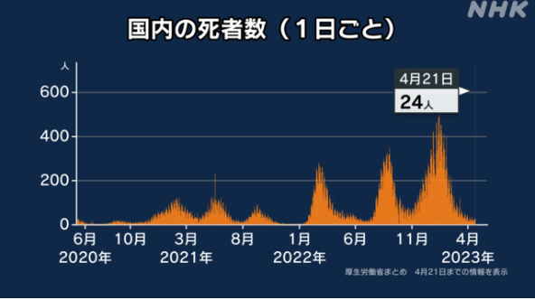 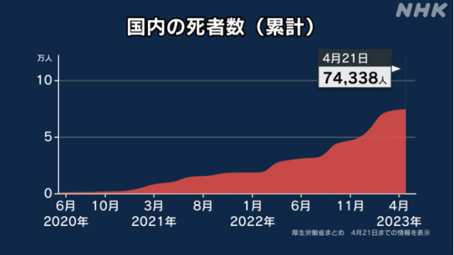

 |  |  |  |  |  |  |  | 2週間の患者数 | 増加率 | 累積死者数 増加数
 |  |  | 日本のデータ3/31 |  | 日本 | 33,508,380 | 33,628,545 | 120,165 | 0.18% | 74,338

世界の第5波 BBX1-5
 |  |  |  |  |  |  |  |  |  |  |  | 33508380

第一波 第二波 第三波 第四波 第五波

 |  |  |  |  |  |  |  |  | 冬に向かい

 | 日本の感染症BCPステージ
 | フェイズ別 対策立案
 | 1. 地域的に発生していない段階
 | 2. 地域、顧客所在地に感染者が確認された段階
 | 3. 地域住民、同居者の参加団体に感染者が確認された段階 |  |  |  |  |  |  |  |  |  |  |  | 企業内に感染者が発見された場合の対応と手順が具体的に用意されていないとパニックになる。 準備が大勢。ステークホルダーへの告知も当然前提。
 | 4 職場で複数の濃厚接触者が判明した段階
 | 5. 3で複数もしくは感染が拡大する段階
 | 6. 従業員もしくはその家族に感染確認の段階
 | 7. 5で感染が収まらない段階
 | 7. パンデミック(大流行)宣言の段階

 | ・組織・連絡体制 ・社内、社外
 | 緊急連絡網 所轄保健所、公共機関との連帯
 | 現状リスクｺﾐﾆｭケーション、顧客への情報開示
 | ・予防体制 消毒材、マスク備品準備、就業前後の除菌 検温と報告
 | ・診療体制 もしもの場合の相談医療先の確保、連絡
 | ・就業体制の見直対策 感染者の発症時の業務継続対応
 | 病院、介護・老人施設への入室時の対応、営業車両の洗浄
 | ・長期間休業に対する対策 従業員のケア

 | フェイズ | 緊急連絡網 | 消毒材 | マスク | 検温 | 行動履歴整理 | 保健所 医療機関 | 顧客連絡 | 就業 体制 | 入館チェック | 従業員ケア | PCR検査確認
 |  |  |  |  | 37.5℃↑
 | 1 | 〇 |  |  |  |  |  |  |  | 〇
 | 2 | 〇 | 〇 | 〇 | 〇 |  |  |  | 〇* | 〇 |  |  | *テレワーク、隔日出勤
 | 3 | 〇 | 〇 | 〇 | 〇 |  |  |  | 〇 | 〇 | 〇
対策 | 4 | 〇 | 〇 | 〇 | 〇 | 〇 | 〇 | ★ | 〇 | 〇 | 〇 | 〇 | 無症状なら１週間経過と就業制限
 | 5 | 〇 | 〇 | 〇 | 〇 | 〇 | 〇 | 〇 | 〇 | 〇 | 〇 | 〇
 | 6 | 〇 | 〇 | 〇 | 〇 | 〇 | 〇 | 〇 | 〇 | 〇 | 〇 | 〇
 | 7 | 〇 | 〇 | 〇 | 〇 | 〇 | 〇 | 〇 | 〇 | 〇 | 〇 | 〇

 |  |  |  |  |  |  |  | ★PCR+

15 感染症統計
届出感染症 第三類 腸管出血性大腸菌 |  |  |  |  |  |  |  |  |  |  |  |  |  | 届出感染症 第三類 細菌性赤痢菌
全国 報告数推移 医療機関からの届出数 |  |  |  |  |  |  |  |  |  |  |  |  |  | 全国 報告数推移 届出患者数（人）
 | 1月 | 2月 | 3月 | 4月 | 5月 | 6月 | 7月 | 8月 | 9月 | 10月 | 11月 | 12月 | 合計 |  | 1月 | 2月 | 3月 | 4月 | 5月 | 6月 | 7月 | 8月 | 9月 | 10月 | 11月 | 12月 | 合計
12-21年月平均 | 68 | 56 | 67 | 97 | 185 | 405 | 615 | 875 | 565 | 364 | 207 | 135 | 3,640 | 12-21年月平均 | 8 | 9 | 13 | 6 | 10 | 9 | 8 | 12 | 10 | 20 | 12 | 12 | 131
 |  |  |  | 今週 |  |  |  |  |  |  |  |  |  |  |  |  |  | 今週
 |  |  |  | 37 |  |  |  |  |  |  |  |  |  |  |  |  |  | 32
2023年 | 82 | 62 | 99 | 37 |  |  |  |  |  |  |  |  |  | 2023年 | 1 | 1 | 5 | 0
2022年 | 81 | 39 | 72 | 89 | 258 | 416 | 554 | 568 | 578 | 337 | 169 | 168 | 3,329 | 2022年 | 0 | 5 | 4 | 1 | 1 | 1 | 1 | 1 | 0 | 0 | 0 | 2 | 16
2021年 | 81 | 48 | 71 | 128 | 171 | 350 | 569 | 553 | 458 | 306 | 220 | 229 | 3,184 | 2021年 | 1 | 2 | 1 | 0 | 0 | 0 | 1 | 1 | 0 | 1 | 0 | 0 | 7
2020年 | 112 | 85 | 60 | 97 | 95 | 305 | 544 | 449 | 475 | 505 | 219 | 98 | 3,044 | 2020年 | 16 | 1 | 19 | 3 | 13 | 1 | 2 | 2 | 0 | 24 | 4 | 2 | 87
2019年 | 84 | 100 | 77 | 80 | 236 | 438 | 631 | 752 | 523 | 427 | 253 | 136 | 3,737 | 2019年 | 7 | 7 | 13 | 3 | 8 | 11 | 5 | 11 | 9 | 9 | 20 | 37 | 140
2018年10月3日、山梨県内の宿坊を利用した2グループ42名が赤痢にかかりました。使用水や従事者からは赤痢菌が検出されておらず現在のところ感染源は不明です。
2018年 | 41 | 44 | 67 | 103 | 311 | 415 | 539 | 1,165 | 534 | 297 | 205 | 92 | 3,813 | 2018年 | 9 | 22 | 18 | 9 | 21 | 14 | 6 | 13 | 7 | 81 | 31 | 37 | 268
埼玉県と群馬県の総菜店で販売されたポテトサラダを食べた人が腸管出血性大腸菌O157に感染した、という集団食中毒に関するニュースが2017年8月21日以降、新聞やテレビで取り上げられました。
2017年 | 57 | 35 | 95 | 112 | 131 | 340 | 483 | 1339 | 614 | 349 | 236 | 68 | 3,859 | 2017年 | 19 | 12 | 8 | 12 | 7 | 15 | 16 | 12 | 16 | 6 | 12 | 6 | 141
2016年 | 68 | 42 | 44 | 75 | 135 | 448 | 507 | 808 | 795 | 313 | 246 | 143 | 3,624 | 2016年 | 9 | 16 | 12 | 6 | 7 | 14 | 9 | 14 | 9 | 9 | 8 | 7 | 120
2011年8月に外食チェーン店が原因とされた赤痢菌Shigella sonneiの広域集団感染事例が青森県、宮城県、山形県、福島県において発生した。本事例は、それとほぼ同時期に発生しておりその関連性が強く疑われた事例である。
※2023年 第15週（4/10～4/16） 現在 |  |  |  |  |  |  |  |  |  |  |  |  |  | ※2023年 第15週（4/10～4/16） 現在
*発行予定は2022年11月7日（月）です。 |  |  |  |  |  |  |  |  |  |  |  |  |  | *発行予定は2022年11月7日（月）です。
 | 腸管出血性大腸菌 |  | やや多い |  |  |  |  |  |  |  |  |  |  |  | 赤痢 | 今後が注目 |  | コロナ明け
Ｈ２９／８月は非常に多かった

腸管出血性大腸菌
 | 2023年 | 2022年 | 2021年 | 2020年 | 2019年 | 2018年 | 2017年 | 2016年 | 2015年
 | 82 | 81 | 81 | 112 | 84 | 41 | 57 | 68
 | 62 | 39 | 48 | 85 | 100 | 44 | 35 | 42
 | 99 | 72 | 71 | 60 | 77 | 67 | 95 | 44
 | 37 | 89 | 128 | 97 | 80 | 103 | 112 | 75
 |  | 258 | 171 | 95 | 236 | 311 | 131 | 135
 |  | 416 | 350 | 305 | 438 | 415 | 340 | 448
 |  | 554 | 569 | 544 | 631 | 539 | 483 | 507
 |  | 568 | 553 | 449 | 752 | 1,165 | 1,339 | 808
 |  | 578 | 458 | 475 | 523 | 534 | 614 | 795
 |  | 337 | 306 | 505 | 427 | 297 | 349 | 313
 |  | 169 | 220 | 219 | 253 | 205 | 236 | 246
 |  | 168 | 229 | 98 | 136 | 92 | 68 | 143
細菌性赤痢菌
 | 2023年 | 2022年 | 2021年 | 2020年 | 2019年 | 2018年 | 2017年 | 2016年
 | 1 | 0 | 1 | 16 | 7 | 9 | 19 | 9
 | 1 | 5 | 2 | 1 | 7 | 22 | 12 | 16
 | 5 | 4 | 1 | 19 | 13 | 18 | 8 | 12
 | 0 | 1 | 0 | 3 | 3 | 9 | 12 | 6
 |  | 1 | 0 | 13 | 8 | 21 | 7 | 7
 |  | 1 | 0 | 1 | 11 | 14 | 15 | 14
 |  | 1 | 1 | 2 | 5 | 6 | 16 | 9
 |  | 1 | 1 | 2 | 11 | 13 | 12 | 14
 |  | 0 | 0 | 0 | 9 | 7 | 16 | 9
 |  | 0 | 1 | 24 | 9 | 81 | 6 | 9
 |  | 0 | 0 | 4 | 20 | 31 | 12 | 8
 |  | 2 | 0 | 2 | 37 | 37 | 6 | 7

※2023年 第11週（3/13～3/19） 現在

 |  |  |  |  |  |  |  |  |  |  |  |  |  |  | 腸管系感染症は新型コロナウイルス予防の手洗い、手指消毒で
 |  |  |  |  |  |  |  |  |  |  |  |  |  |  | 圧倒的に感染防御できている

